ROMA
 | ITINERARIO DETALLADO POR DÍA
ROMA
HORA | LUGAR | COMENTARIOS/ OBSERVACIONES
DIA 1 - MARZO 24 - ROMA
9:00 AM | SALIDA DEL APTO
9:00 AM - 9:30 AM | Desayuno
9:30 AM - 10:00 AM | Traslado hacia Monumento Vittorio Emmanuele II | Bus 492 - Estacion Emo - Via Angelo Emo
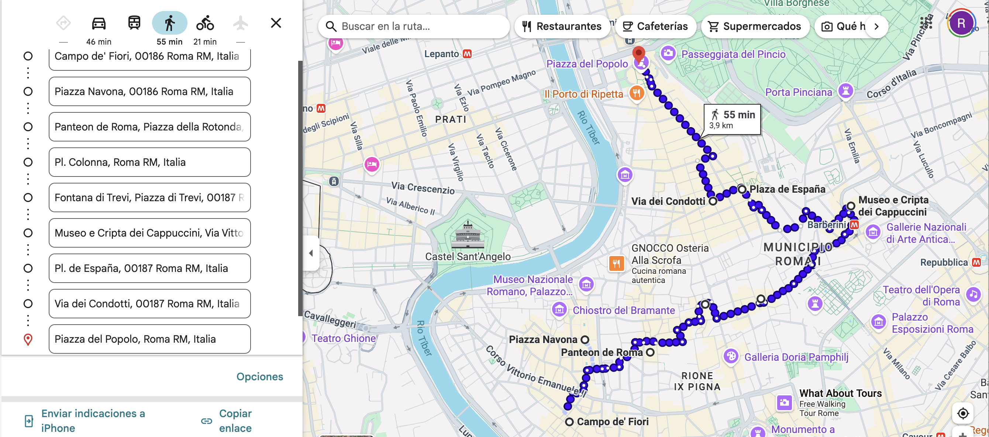
10:00 AM - 10:45 AM | Caminata por via de los foros imperiales hasta el Coliseo
11:15 AM - 12:30 PM | Coliseo Romano
12:30 PM - 1:30 PM | Caminata por Foro Romano, Palatino y Foros Imperiales
1:30 PM - 3:00 PM | ALMUERZO | Traslado hacia Campo dei Fiori y buscar un sitio por ahí
3:00 PM - 6:30 PM | Campo de Fiori | Todo el recorrido se hace a pie
 | Piazza Navona
 | Panteon
 | Plaza Colonna
 | Fontana di Trevi
 | Museo y Cripta de los capuchinos
 | Piazza España
 | Via dei Condoti
 | Piazza del Poppolo
6:30 PM | Traslado a Trastevere
6:30 PM - 8:30 PM | CENA | Buscar restaurante en Trastevere
8:30 PM | REGRESO AL APTO
DIA 2 - MARZO 25 - POMPEI Y NAPOLES
6:00 AM | SALIDA DEL APTO
7:00 AM - 8:12 AM | Tren Roma - Napoles | Estación Termini - Frecciarossa 9501 - Coach 7
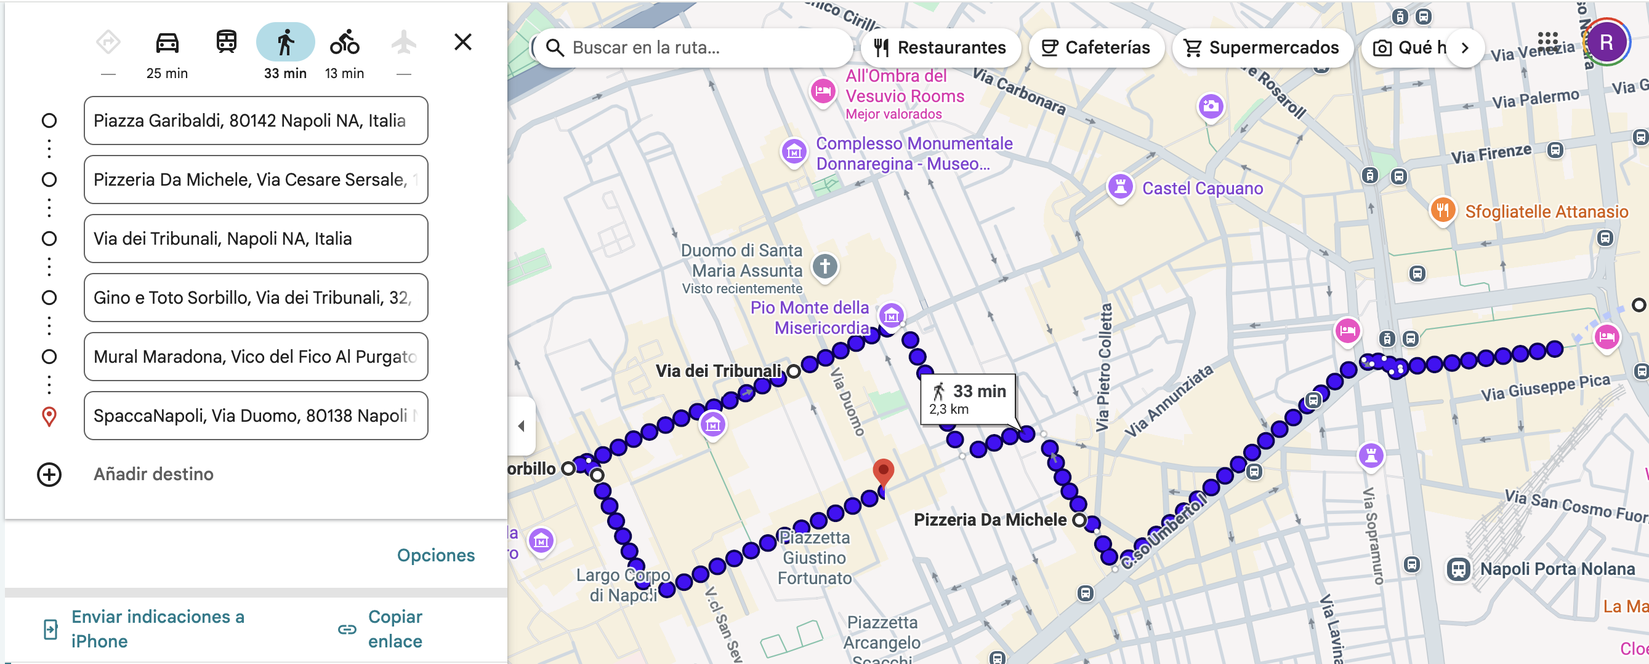
8:27 AM - 9:06 AM | Tren Napoles - Pompei | Caminar de la estacion Central a Garibaldi - Mostrar e-ticket en app Tren Metropolitano 21307
9:15 AM - 9:25 AM | Bus Pompei - Pompei Scavi | Autobus NP11
9:30 AM - 12:30 PM | Parque Arqueologico Pompei
12:40 AM - 1:10 PM | Traslado a estacion Pompei | Coger bus o Uber
1:20 PM - 2:03 PM | Tren Pompei - Napoles | Tren 21328 - Mostrar e-ticket en app Trenitalia
2:15 PM - 4:30 PM | Pizzeria Da Michele | El recorrido se hace a pie. Las paradas son puntos de referencia de pizzerias famosas. Se busca un sitio para comer pizza por ahí, en caso que las famosas estén llenas
 | Via dei Tribunali
 | Gino e Toto Sorbillo
 | Mural de Maradona
 | Spaccanapoli
4:30 PM - 5:30 PM | Caminata por la zona
5:30 PM - 6:00 PM | Dirigirse hacia estación central
6:10 PM - 7:20 PM | Tren Napoles - Roma | Frecciarossa 9434 - Coach 5
8:00 PM | REGRESO AL APTO | Podemos comer en La Cucaracha
DIA 3 - MARZO 26 - VATICANO
9:00 AM | SALIDA DEL APTO
9:00 AM - 9:30 AM | Desayuno
9:30 AM - 10:30 AM | Caminata por plaza de San Pedro y zona
10:45 AM - 11:45 AM | Visita a Necropolis de San Pedro
12:00 PM - 1:00 PM | Visita a Basílica de San Pedro
1:00 PM - 2:30 PM | ALMUERZO
2:30 PM - 4:30 PM | Caminata por la zona hasta Castell Sant'Angelo y regreso
5:00 PM - 7:00 PM | Museos vaticanos
7:00 PM - 8:30 PM | CENA
8:30 PM | REGRESO AL APTO

